axp35
견 적 서

강원도청소년수련관 |  | 귀하
전화 :
팩스 :
담당 :

아래와 같이 견적합니다.

견 적 합 계 : | ₩1,650,000
견 적 일 자 : | 2015-12-22
결 재 조 건 :

품 명 | 규 격 | 수 량 | 단 가 | 금 액 | 세 액 | 합 계 액
 |  |  |  | - | - | -
캠코더 | 소니 FDR-AX30 | 1 | 1,500,000 | 1,500,000 | 150,000 | 1,650,000
 | (소니 하이엔드 컴팩트 4K 핸디캠) |  |  | - | - | -
 |  |  |  | - | - | -
 |  |  |  | - | - | -
 | 기존 Full HD 4배 화질의 3,840 x 2,160 4K 영상 촬영
 | 전문가급 100Mbps 4K XAVC S 촬영 코텍
 | 가장 진보한 손떨림 보정 B.O.SS 뉴 스테디샷 액티브 모드 탑재
 | F.1.8 ZEISS 바리오 조나 T* 광학 10배줌 렌즈
 | 92만 화소 LCD
 | 최고의 사실성과 현장감을 제공하는 리니어 PCM 원음 녹음 및 돌비 5.1채널 사운드 레코딩
 | 빠른 AF 및 락 온 AF 기능
 | HD급 120P 고속 촬영 지원
 | 나이트 샷 촬영 지원
 | 매뉴얼 링, 시네마톤 감마, 제브라 패턴, 피킹 디스플레이등 전문가급 인터페이스 지원
 | 멀티 카메라 컨트롤, 라이브 스트리밍 지원
 | MI슈 탑재 및 64GB 내장 메모리
 | Full HD 트리밍 재생, 슈퍼 샘플 Full HD 재생

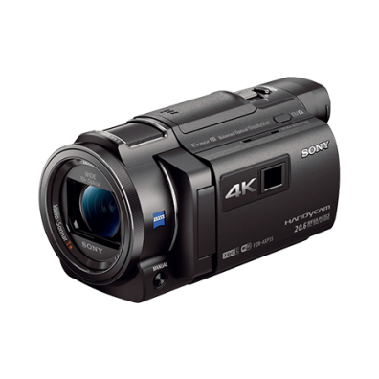
 | 50루멘 100인치 프로젝터 내장 및 외장 프로젝터로 활용 가능

포함옵션 | 128GB 외장메모리
 | NP-FV70 배터리
 | X30 가방

 |  |  |  | - | - | -
 |  |  |  | - | - | -
* 결제계좌 : 신한 110-138-600484 씨-넷 |  |  |  | 1,500,000 | 150,000 | 1,650,000
* 견적담당 : | 조규장(010-2910-7760)
* REMARK
1. 소형 프로젝터가 내장되어 야간에 바로 시청 가능합니다.

ax30
견 적 서

강원도청소년수련관 |  | 귀하
전화 :
팩스 :
담당 :

아래와 같이 견적합니다.

견 적 합 계 : | ₩1,485,000
견 적 일 자 : | 2015-12-22
결 재 조 건 :

품 명 | 규 격 | 수 량 | 단 가 | 금 액 | 세 액 | 합 계 액
 |  |  |  | - | - | -
캠코더 | 소니 FDR-AX30 | 1 | 1,350,000 | 1,350,000 | 135,000 | 1,485,000
 | (소니 하이엔드 컴팩트 4K 핸디캠)

 | 기존 Full HD 4배 화질의 3,840 x 2,160 4K 영상 촬영
 | 전문가급 100Mbps 4K XAVC S 촬영 코텍
 | 가장 진보한 손떨림 보정 B.O.SS 뉴 스테디샷 액티브 모드 탑재
 | F.1.8 ZEISS 바리오 조나 T* 광학 10배줌 렌즈
 | 92만 화소 LCD
 | 최고의 사실성과 현장감을 제공하는 리니어 PCM 원음 녹음 및 돌비 5.1채널 사운드 레코딩
 | 빠른 AF 및 락 온 AF 기능
 | HD급 120P 고속 촬영 지원
 | 나이트 샷 촬영 지원
 | 매뉴얼 링, 시네마톤 감마, 제브라 패턴, 피킹 디스플레이등 전문가급 인터페이스 지원
 | 멀티 카메라 컨트롤, 라이브 스트리밍 지원
 | MI슈 탑재 및 64GB 내장 메모리
 | Full HD 트리밍 재생, 슈퍼 샘플 Full HD 재생
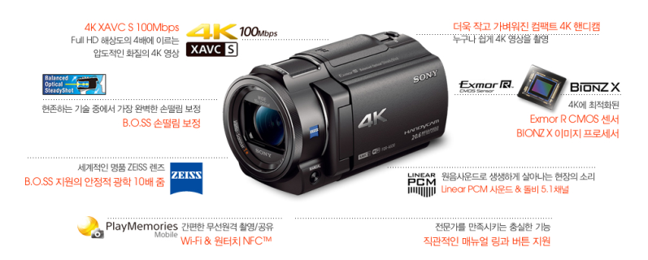
포함옵션 | 128GB 외장메모리
 | NP-FV70 배터리
 | X30 가방

 |  |  |  | - | - | -
 |  |  |  | - | - | -
* 결제계좌 : 신한 110-138-600484 씨-넷 |  |  |  | 1,350,000 | 135,000 | 1,485,000
* 견적담당 : | 조규장(010-2910-7760)
* REMARK

